关系图
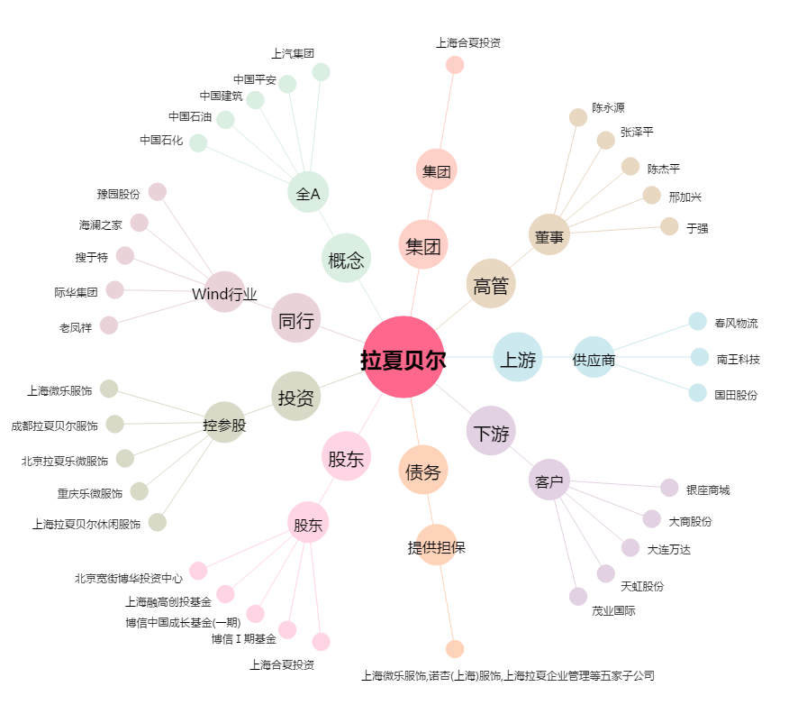
拉夏贝尔[603157.SH] - 关系概览图

